约稿
媒体名称 | 媒体级别 | 粉丝量 | 发布形式 | 约稿类型 | 平台 | 标题 | 发布链接 | 作品截图 | 发布日期 | 约稿数量 | 户名 | 身份证 | 账号 | 电话 | 开户行 | 开户行所在城市 | 基础金额 | 奖励金额 | 同步平台
Alex Cui | FA | 20.4w（微博129.2w） | 原创 | 视频 | 多平台 | #钛7# 销量不错，他的辅助驾驶怎么样？在上海中心城区实测其城市NOA，一镜到底，中间遇到各种特殊情况，大家可以看看表现如何 | https://www.zhihu.com/zvideo/1997648866380632485 | 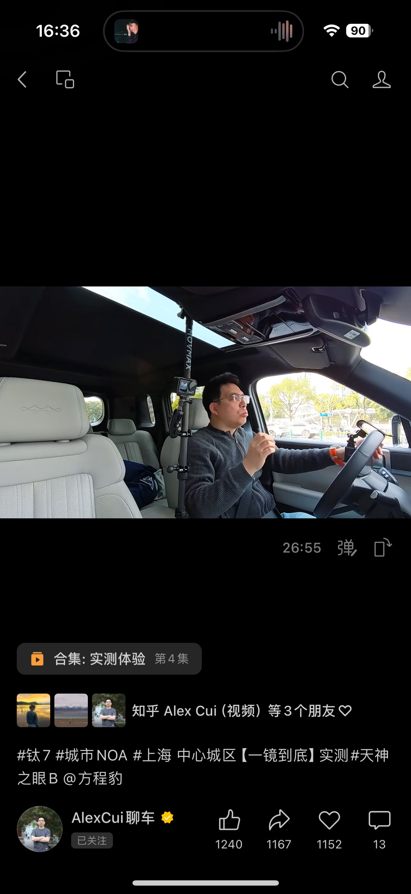 | 2026-01-28 | 1 | 崔诚靓 | 210102199108076931 | 6228480038110246271 | 15021791031 | 中国农业银行 上海翔殷路支行 | 上海 | 2000 |  | https://weixin.qq.com/sph/A6rPIi6ml 微博：https://weibo.com/2633750580/Qohm9jAvX b站：https://www.bilibili.com/video/BV1RgzpBHEQL/ 抖音： https://v.douyin.com/k4T4MKGl61M/ S@Y.zg 小红书： http://xhslink.com/o/4ri7r97p7NR 知乎： https://www.zhihu.com/zvideo/1997648866380632485 易车：https://vc.m.yiche.com/vplay/10594881.html 懂车帝：https://dcd.zjbyte.cn/i7598033298614583870/?link_source=share&app=automobile 汽车之家：https://chejiahao.autohome.com.cn/info/24776195
Johnny Durn | FB | 12.6w | 原创 | 图文 | 知乎 | 比亚迪起诉自媒体姚十八胜诉，获赔201万，如何看待用极端测试恶意抹黑车企的行为？ | https://www.zhihu.com/question/1997735046166099243/answer/1997772213143766041 | 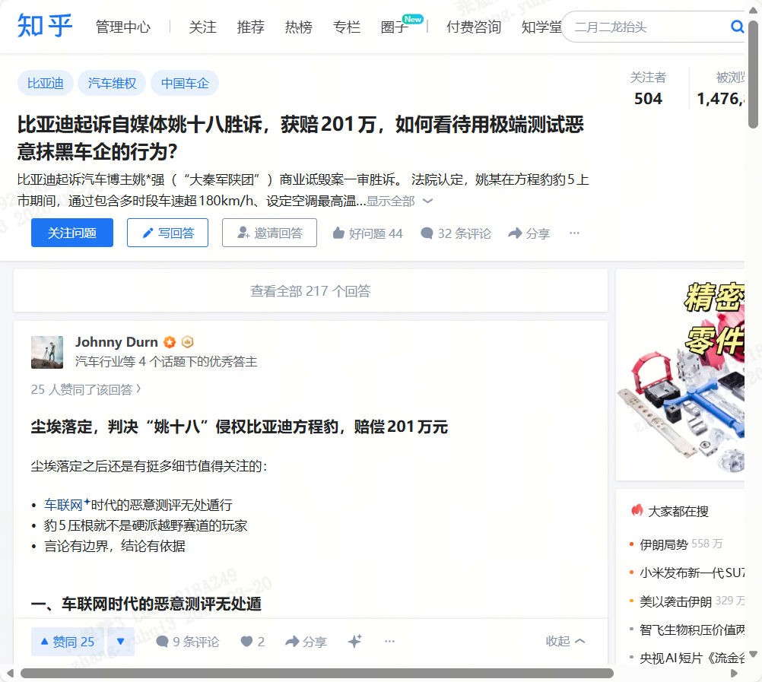 | 2026-01-22 | 1 | 邓堸 | 452427199411010011 | 6214 8577 1202 9421 | 13115710082 | 杭州城东支行 | 杭州 | 800 |  | https://weibo.com/ttarticle/p/show?id=2309405257991917273143 https://www.toutiao.com/article/7598168652302549504/ https://www.dongchedi.com/article/7598168489987441214 https://baijiahao.baidu.com/s?id=1855021889515441291 https://www.bilibili.com/opus/1160708465008574473
Oxygen | FC | 4.3w | 原创 | 图文 | 知乎 | 比亚迪起诉自媒体姚十八胜诉，获赔201万，如何看待用极端测试恶意抹黑车企的行为？ | https://www.zhihu.com/question/1997735046166099243/answer/1997764184860029669 | 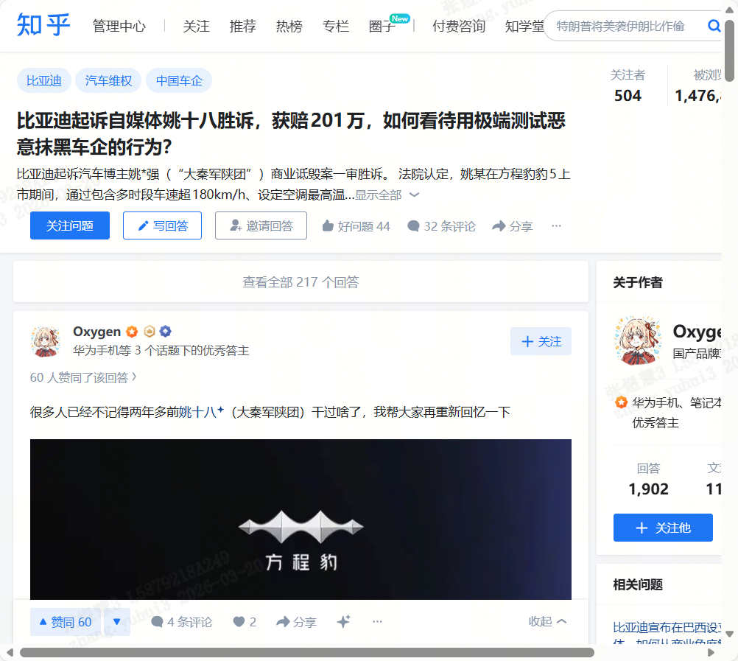 | 2026-01-22 | 1 | 徐浩轩 | 410105200005130051 | 6217921478762521 | 18837128611 | 浦发郑州经三路支行 | 郑州 | 600 |  | 微博：https://weibo.com/7914392732/5257983575722227 小红书： http://xhslink.com/o/6k6WNk4iRBG 抖音：3.51 复制打开抖音，看看【Oxygen氧宝的图文作品】姚十八造谣方程豹的事情判了。很多人已经不记得两年多... https://v.douyin.com/CDEaUGoNC9Y/ 08/22 e@B.gb OXm:/ 头条：https://m.toutiao.com/w/1855019849501900/?app=news_article&timestamp=1769085153&use_new_style=1&share_did=MS4wLjACAAAAG6YcIJ371Epn8aWdTZO1p6uppj4oLOlNTf6Xw4UUrAeXXzDz2Iv4kIQgEV8EgywR&share_uid=MS4wLjABAAAATBSydVt7d4eqEeLhA8_VZw7LpS2818bum-5UW2oy5O-wenSDCsWxfiIUBNnHL6rD&req_id_new=2026012220323321FCB9F847FE7FB0012A&chn_id=94349491494&category_new=profile_all 百家号：https://mr.baidu.com/r/1QiSxKXxwhW?f=cp&rs=4063978002&ruk=LbrN6T8CI6UBv9tNTnnqyQ&u=cf00061b3bb95a00
Oxygen | FC | 4.3w | 原创 | 图文 | 知乎 | 比亚迪2025年销量超460万辆，海外狂增145%破百万，如何评价？ | https://www.zhihu.com/question/2002018893242315322/answer/2002052933248910541 | 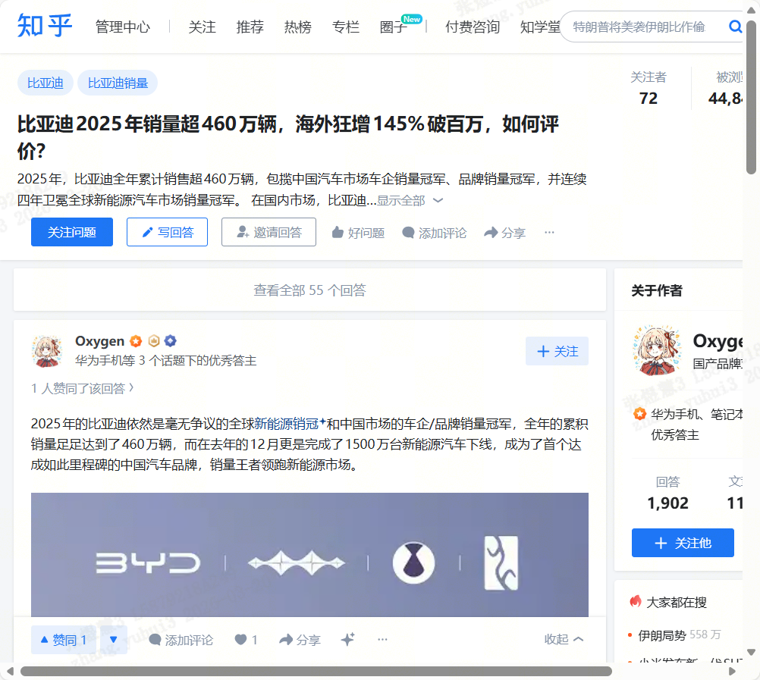 | 2026-02-03 | 1 | 徐浩轩 | 410105200005130051 | 6217921478762521 | 18837128611 | 浦发郑州经三路支行 | 郑州 | 600 |  | 小红书： http://xhslink.com/o/3BLb0tEW2Xe 微博：https://weibo.com/7914392732/5262272113151911 抖音：https://v.douyin.com/zWuBXOBteXU/ 头条：https://m.toutiao.com/w/1856091771806720/?app=news_article&timestamp=1770107576&use_new_style=1&share_did=MS4wLjACAAAAG6YcIJ371Epn8aWdTZO1p6uppj4oLOlNTf6Xw4UUrAeXXzDz2Iv4kIQgEV8EgywR&share_uid=MS4wLjABAAAATBSydVt7d4eqEeLhA8_VZw7LpS2818bum-5UW2oy5O-wenSDCsWxfiIUBNnHL6rD&req_id_new=20260203163255295A4EF4DB42BC357B23&chn_id=94349491494&category_new=profile_all 百家号：https://mr.baidu.com/r/1QW9RgcydGM?f=ot&rs=347188781&ruk=LbrN6T8CI6UBv9tNTnnqyQ&u=c4d9ccc5dbfe2a8e
景行 | FC | 16.3w | 原创 | 图文 | 知乎 | 比亚迪2025年销量超460万辆，海外狂增145%破百万，如何评价？ | https://www.zhihu.com/question/2002018893242315322/answer/2002517617685054389?share_code=csxHZl4WdyPF&utm_psn=2002520138453381267 | 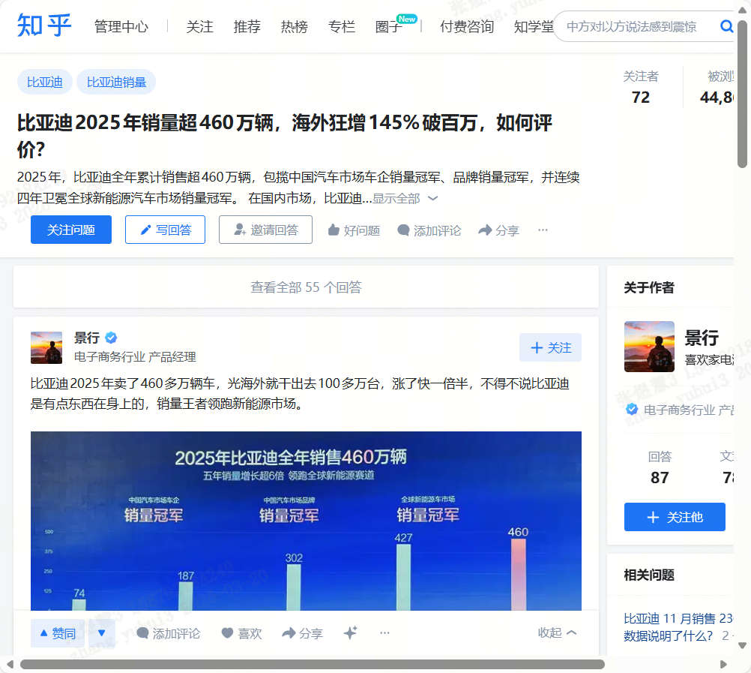 | 2026-02-04 | 1 | 任开瑞 | 371328199809275011 | 6217002190023779021 | 18263901511 | 中国建设银行烟台长江路支行 | 烟台 | 600 |  | 微博https://weibo.com/5941427773/5262737821140686 今日头条https://www.toutiao.com/article/7603024628675576335/?app=news_article&category_new=profile_all&module_name=Android_tt_url&share_did=MS4wLjACAAAAKYGGD0cLf1B4ruqunvYkxy2nzRzhnvMBYoJNX2QAsCN2rMoCQoXtO6QPpVJX3rN9&share_token=1e3d6309-e5d0-469b-a906-bcf9d40a1550&share_uid=MS4wLjABAAAAOGMUzh3OeS4gCuq4cxl0zmI2QjoIrJPICsdbfayX0ScDd8VvEIbKIVLO1T9K0ZP8&timestamp=1770218033&tt_from=copy_link&upstream_biz=Android_url&use_new_style=1&utm_campaign=client_share&utm_medium=toutiao_android&utm_source=copy_link&source=m_redirect 懂车帝https://dcd.zjbyte.cn/i7603024733948494360/?=&link_source=share&aid=36&app=automobile&iid=1699193039384644&share_token=2c9e3401-5cd3-4ffe-a0ba-2c16aa24bd9c 搜狐新闻https://3g.k.sohu.com/h5apps/t/feed?snstype=1&action=903&uid=1629681284-7036599300918826499-U&commentId=null&shp1=NzI1NzY4NjQ5MzY3MzEzMjA4NA%3D%3D 百家号https://baijiahao.baidu.com/builder/preview/s?id=1856207416259923005
景行 | FC | 16.3w | 原创 | 图文 | 知乎 | 比亚迪+曼城，一个是新能源销冠，一个是英超冠军，这种强强联合你嗑不嗑？ | https://www.zhihu.com/question/2005346713691513499/answer/2006404304920125753 | 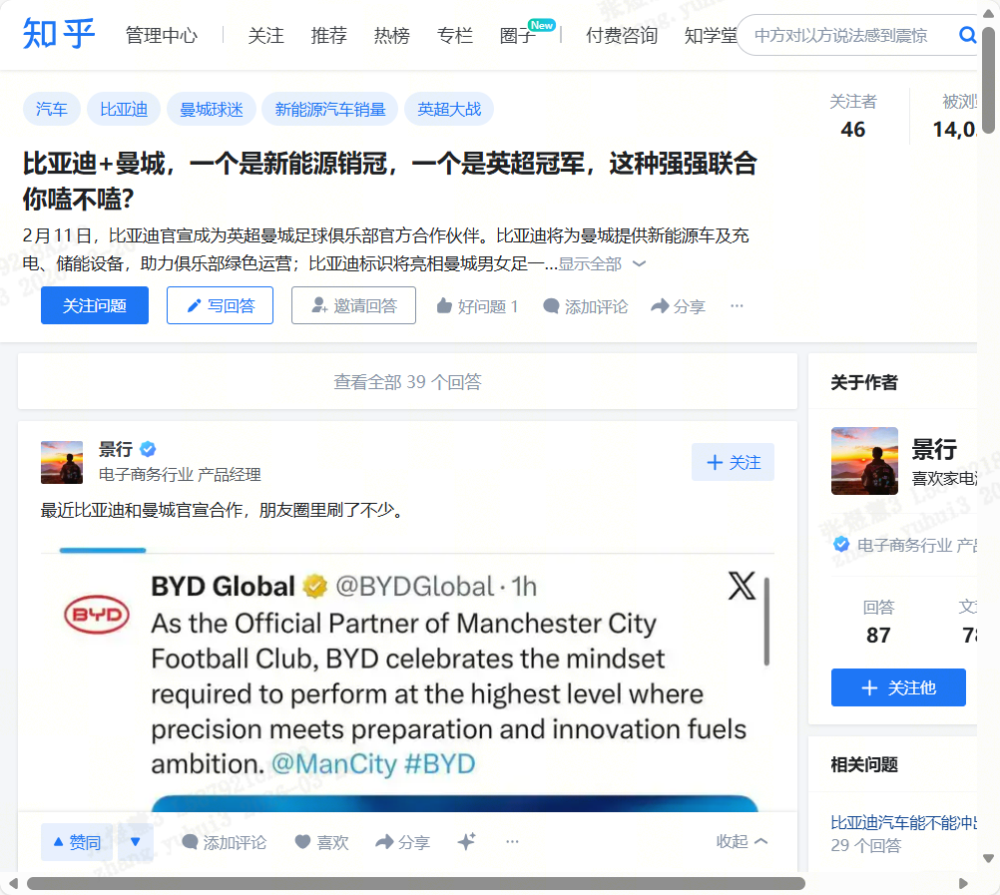 | 2026-02-15 | 1 | 任开瑞 | 371328199809275011 | 6217002190023779021 | 18263901511 | 中国建设银行烟台长江路支行 | 烟台 | 600 |  | 微博https://weibo.com/5941427773/5266621388033514 今日头条https://m.toutiao.com/article/7607002618241548854/?app=news_article&category_new=profile_all&module_name=Android_tt_url&share_did=MS4wLjACAAAAKYGGD0cLf1B4ruqunvYkxy2nzRzhnvMBYoJNX2QAsCN2rMoCQoXtO6QPpVJX3rN9&share_token=d4f4819d-742c-4cc0-9867-ec2a9be1c46b&share_uid=MS4wLjABAAAAOGMUzh3OeS4gCuq4cxl0zmI2QjoIrJPICsdbfayX0ScDd8VvEIbKIVLO1T9K0ZP8&timestamp=1771143899&tt_from=copy_link&upstream_biz=Android_url&use_new_style=1&utm_campaign=client_share&utm_medium=toutiao_android&utm_source=copy_link 懂车帝https://dcd.zjbyte.cn/i7607002360032281150/?=&link_source=share&aid=36&app=automobile&iid=1699193039384644&share_token=f6c5484c-3a1d-40d7-b024-dc9d6dbb5581 百家号https://mi.mbd.baidu.com/r/1RzYGKhKPjW?f=cp&rs=3916618036&ruk=xZlMNbvSnQS_ylvGtURFkw&u=1dc044eb2dffdfb5&urlext=%7B%22cuid%22%3A%2208vhu_aySigKO2u80a2Hi0i8280UivuH_aHCuY8Uv8Kz0qqSB%22%7D 搜狐新闻https://3g.k.sohu.com/h5apps/t/feed?snstype=1&action=903&uid=1635094478-7036599300918826499-U&commentId=null&shp1=NzI1NzY4NjQ5MzY3MzEzMjA4NA%3D%3D
 |  |  |  |  |  |  |  |  |  |  |  |  |  |  |  | 合计 | 5200

